Sheet1
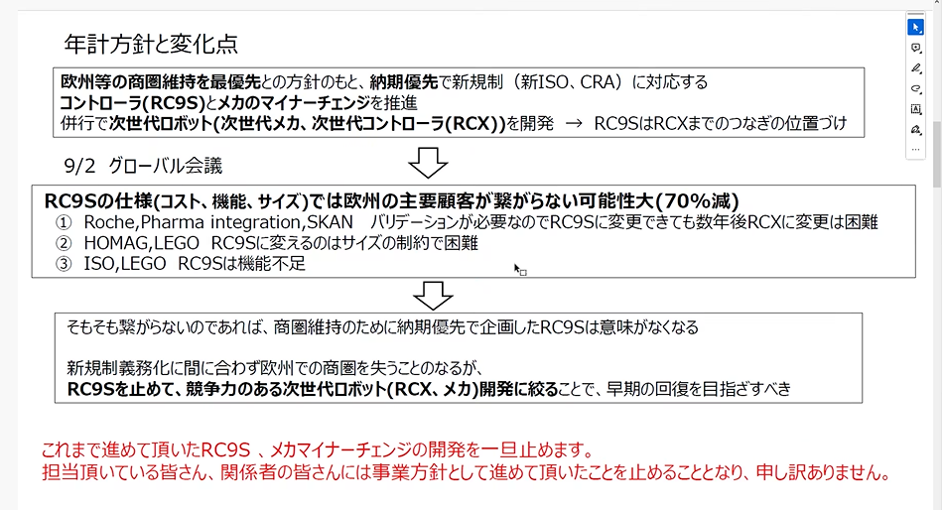

 | 設計資料整理
 | リバースエンジニア
 | 松井君から、突発的なリクエスト

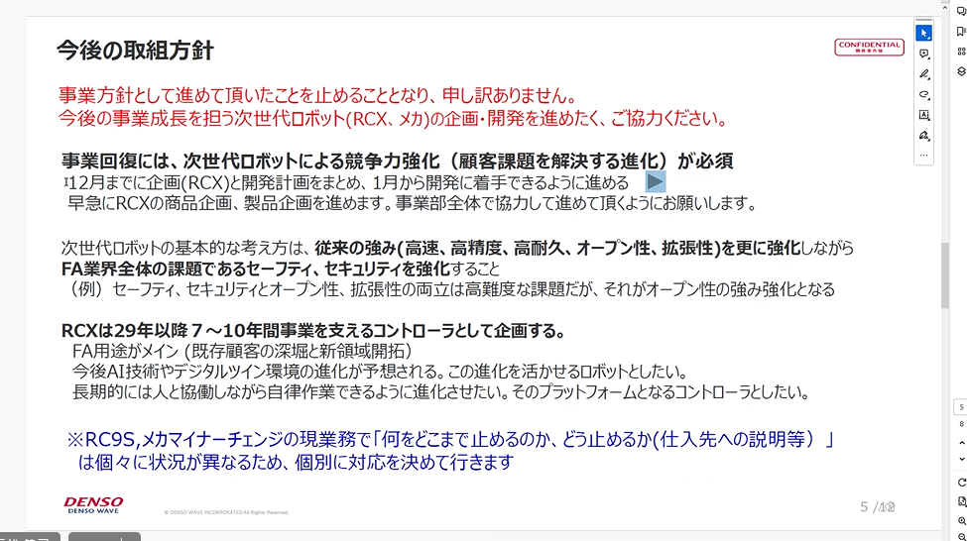
仕事の内容は３つだった。
1 | 機能安全
 | そのFPGA
2 | FPGA、マイコン組み込み
3 | モータ等の検査

非安全のMT

